MIN-MAX
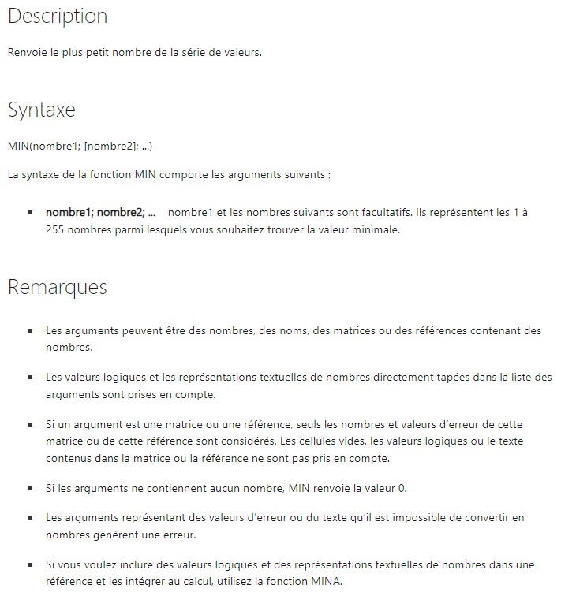
10
7
9
27
2

Formule | Description | Calculez | Résultat
=MIN(A1:A5) | Plus petit nombre de la plage A1:A5. |  | 2
=MIN(A1:A5;0) | Plus petit nombre de la plage A1:A5 et 0. |  | 0

Formule | Description | Calculez | Résultat
=MAX(A1:A5) | Valeur la plus élevée dans la plage A1:A5. |  | 27
=MAX(A1:A5;30) | Valeur la plus élevée dans la plage A1:A5 et la valeur 30. |  | 30

opérateurs : | multiplication *
 | Addition +
 | Soustraction -
 | Division /
 | Exponentiel : ^

NB
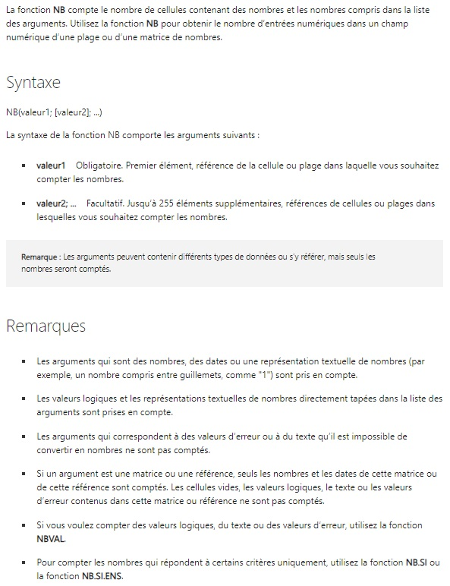
2022-08-08
19
22.24
TRUE
Allo
#DIV/0!

Formule | Description | Calculez | Résultat
=NB(A1:A6) | Détermine le nombre de cellules contenant des nombres dans les cellules A1 à A6. |  | 3
=NB(A2:A6) | Détermine le nombre de cellules contenant des nombres dans les cellules A2 à A6. |  | 2
=NB(A1:A6,2) | Détermine le nombre de cellules contenant des nombres dans les cellules A1 à A6 et la valeur 2. |  | 4

Note : Dans ces exemples, seules les cases en vert sont comptées

MOYENNE
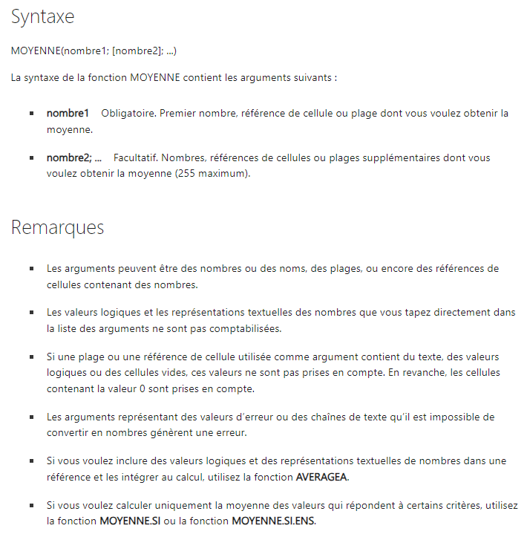
10 |  | 20
7
9
27
2

Formule | Description | Calculez | Résultat
=MOYENNE(A1:A5) | Moyenne des nombres des cellules A1 à A5. |  | 11
=MOYENNE(A1:A5;5) | Moyenne des nombres des cellules A1 à A5 et du nombre 5. |  | 10
=MOYENNE(A1:C1) | Moyenne des nombres des cellules A1 à C1. |  | 15

SOMME.SI
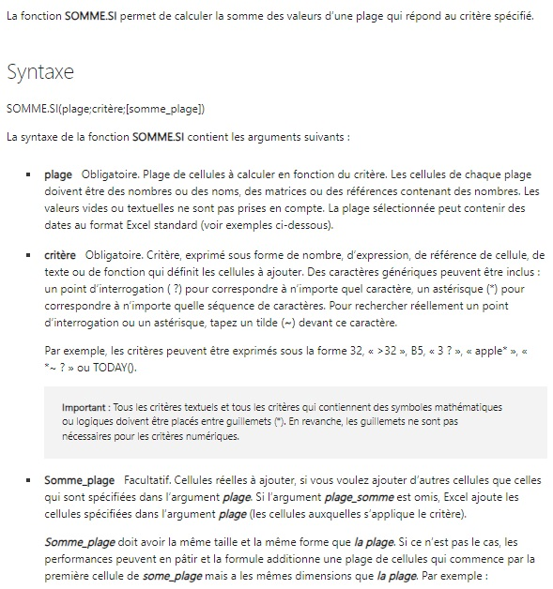
Valeur de propriété | Commission | Critère
100,000 $ | 7,000 $ | 250,000 $
200,000 $ | 14,000 $
300,000 $ | 21,000 $
400,000 $ | 28,000 $

Formule | Description | Calculez | Résultat
=SOMME.SI(A2:A5;">160000";B2:B5) | Somme des commissions pour les propriétés excédant 160 000 |  | 63,000 $
=SOMME.SI(A2:A5;">160000") | Somme des valeurs de propriétés excédant 160 000 |  | 900,000 $
=SOMME.SI(A2:A5;300000;B2:B5) | Somme des commissions relatives aux valeurs de propriétés égales à 300 000 |  | 21,000 $
=SOMME.SI(A2:A5;">" & C2;B2:B5) | Somme des commissions relatives aux valeurs de propriétés supérieures à la valeur de C2. |  | 49,000 $

Catégorie | Nourriture | Ventes
Légumes | Tomates | 2,300 $
Légumes | Céleri | 5,500 $
Fruits | Oranges | 800 $
 | Beurre | 400 $
Légumes | Carottes | 4,200 $
Fruits | Pommes | 1,200 $

Formule | Description | Calculez | Résultat
=SOMME.SI(A18:A23;"Fruits";C18:C23) | Somme de la vente de tous les produits alimentaires dans la catégorie « Fruits ». |  | 2000
=SOMME.SI(A18:A23;"Légumes";C18:C23) | Somme de la vente de tous les produits alimentaires dans la catégorie « Légumes ». |  | 12000
=SOMME.SI(B18:B23;"*es";C18:C23) | Somme de la vente de tous les produits alimentaires se terminant par « es » (Tomates, Oranges et Pommes). |  | 8500
=SOMME.SI(A18:A23;"";C18:C23) | Somme de la vente de tous les produits alimentaires n’appartenant pas à une catégorie spécifique. |  | 400

Note : Pour enchainer (Concatenate en anglais) 2 séries de caractères, on utilise les guillements pour indiquer que ce sont des caractères, et le symbol & pour les joindres.
Par exemple : "abc" & "def", est l'équivalent de "abcdef". On peut aussi enchainer le contenu d'une cellule ou d'une variable en n'utilisant pas les guillements.
Par exemple : "ab" & B2 & "ef". Si le contenu de la cellule B2 est "cd", alors c'est l'équivalent de "abcdef".

SOMME.SI.ENS
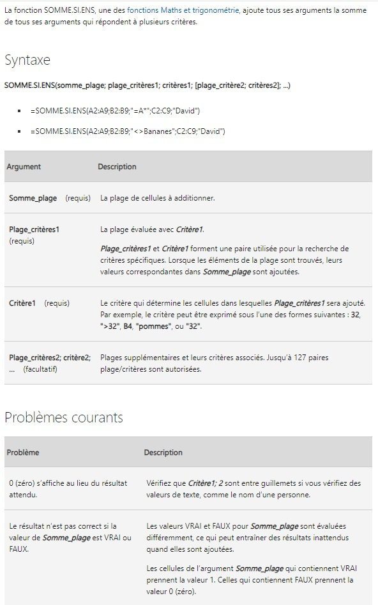
Quantités vendues | Produit | Vendeur
5 | Pommes | David
4 | Pommes | Marie
15 | Artichauts | David
3 | Artichauts | Marie
22 | Bananes | David
12 | Bananes | Marie
10 | Carottes | David
33 | Carottes | Marie

Formule | Description
Exemple 1 : =SOMME.SI.ENS(A2:A9; B2:B9; "=P*"; C2:C9; "David") | Ajoute le nombre de produits qui commencent par P et ont été vendus par David. Utilise le caractère générique * dans Critère1, "=P*" pour rechercher des noms de produit correspondants dans Plage_critères1 B2:B9 et recherche le nom "David" dans Plage_critères2 C2:C9. Ajoute ensuite les nombres de Somme_plage A2:A9 qui remplissent les deux conditions. Le résultat est 20.
Exemple 2 : =SOMME.SI.ENS(A2:A9; B2:B9; "<>Bananes"; C2:C9; "David") | Ajoute le nombre de produits qui ne sont pas des bananes et sont vendus par David. Exclut les bananes en utilisant <> dans le Critère1, "<>Bananes", puis recherche le nom "David" dans Plage_critères2 C2:C9. Ajoute ensuite les nombres de Somme_plage A2:A9 qui remplissent les deux conditions. Le résultat est 30.

 | Calculez | Résultat
Exemple 1 |  | 5
Exemple 2 |  | 30

Note : Dans nos recherches, on peut utiliser '*' pour indiquer n'importe quel(s) caractère(s),
et '?' pour indiquer un seul caractère.

SI
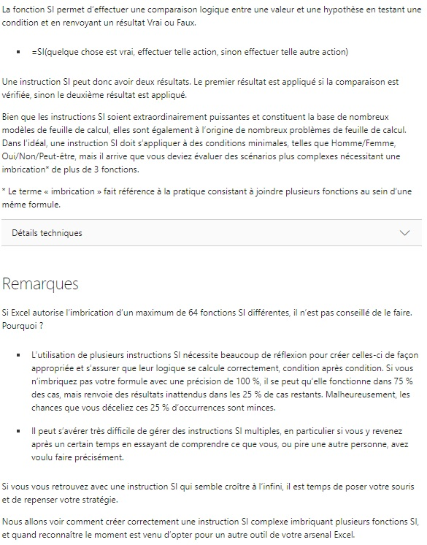
Formule SI
=SI(condition;Valeur si la condition est vrai;Valeur si la condition est fausse)
Note : Si on veut rien afficher, on inscrit "" dans la formule SI.

Afficher "Plus petit que 10" si c'est moins que 10.
=SI(A9<10;"Plus petit que 10";"Plus grand que 10")

Nombre | Calculez | Résultat
2 |  | Plus petit que 10
15 |  | Plus grand que 10
44 |  | Plus grand que 10

Formule SI à l'intérieur d'une formule SI
On imbrique les fonctions SI les unes à l'intérieur des autres.
Si on met le 2ème SI dans le VRAI du 1er SI, ça équivaut à un ET.
Si on met le 2ème SI dans le FAUX du 1er SI, ça équivaut à un OU.

Afficher "Trop petit" si c'est moins que 10 et "Trop grand" si c'est plus que 20.
=SI(A24<10;"Trop petit";SI(A24>20;"Trop grand";A24))

Nombre | Calculez | Résultat
2 |  | Trop petit
15 |  | 15
4 |  | Trop petit
25 |  | Trop grand
16 |  | 16

Formules SI multiples
=SI(B27>89;"A";SI(B27>79;"B";SI(B27>69;"C";SI(B27>59;"D";"F"))))
=SI.CONDITIONS(B27>89;"A";B27>79;"B";B27>69;"C";B27>59;"D";"VRAI";"F")

Grille : | >89 : A ; >79 :B ; >69 : C ; >59 : D ; <60 : F

Nom | Note | Calculez | Résultat SI | Résultat SI.CONDITION
Étudiant1 |  |  | F | F
Étudiant2 | 55 |  | F | F
Étudiant3 | 65 |  | D | D
Étudiant4 | 75 |  | C | C
Étudiant5 | 85 |  | B | B
Étudiant6 | 95 |  | A | A

SIERREUR
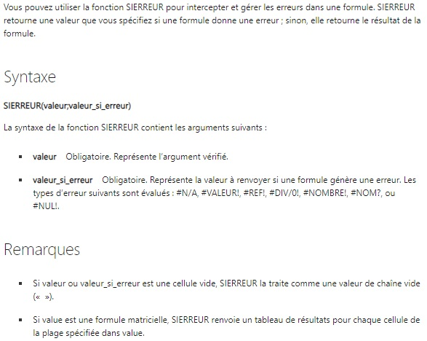
Quota | Unités vendues
210 | 35
55 | 0
 | 23

Formule | Description | Calculez | Résultat
=SIERREUR(A2/B2; "Erreur de calcul") | Recherche une erreur dans le premier argument de la formule (divise 210 par 35), ne trouve aucune erreur, puis renvoie le résultat de la formule. |  | 6
=SIERREUR(A3/B3; "Erreur de calcul") | Recherche une erreur dans le premier argument de la formule (divise 55 par 0), trouve une erreur de division par 0, puis renvoie l’argument valeur_si_erreur. |  | Erreur de calcul
=SIERREUR(A4/B4; "Erreur de calcul") | Recherche une erreur dans le premier argument de la formule (divise "" par 23), ne trouve aucune erreur, puis renvoie le résultat de la formule. |  | 0

